表紙・改定履歴
Webダイレクト販売

画面設計書
管理レコメンドプランアップロード画面
G0314

© 2020 Sasuke Financial Lab Inc.

変 更 記 録
版数 REV. | 作成更新日 | 変 更 内 容 | 担 当
01 | 2020-08-27 | 初版 | 小川

画面レイアウト
画面レイアウト | システム | 画面名 | 画面ID
 | Webダイレクト販売 | 管理レコメンドプランアップロード画面 | G0314

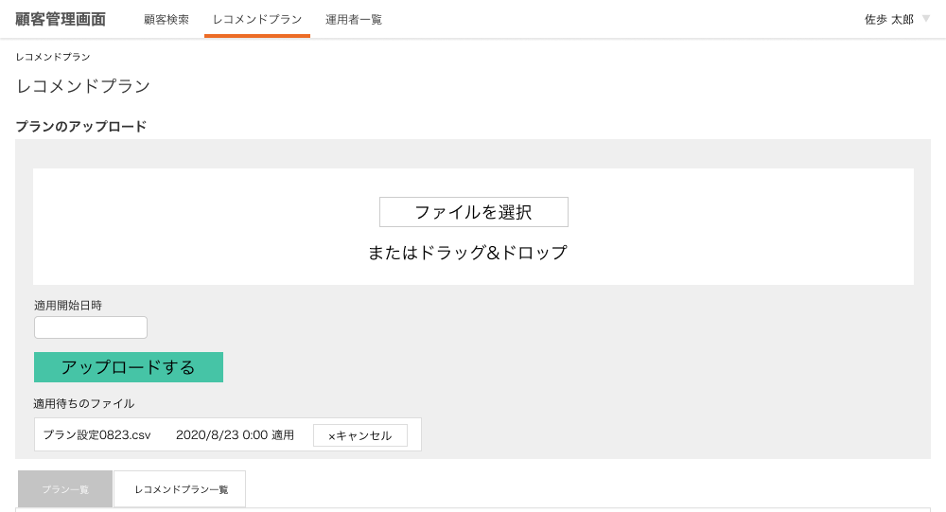

A

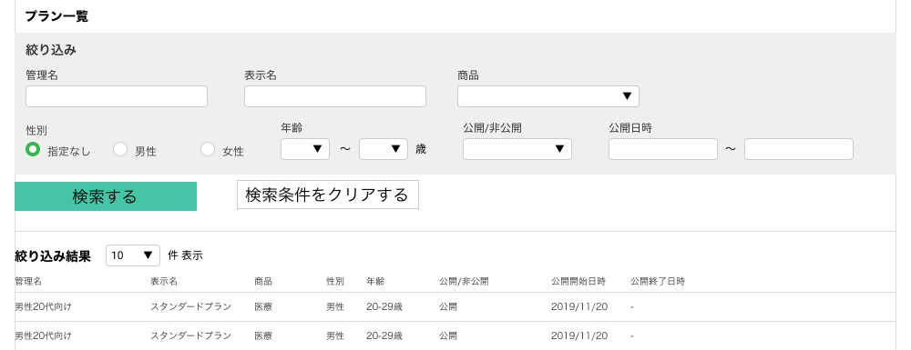
B
1
2
3

5
6
7
8
9
4

10
11

C

1
2
3
4
5
6
7
8

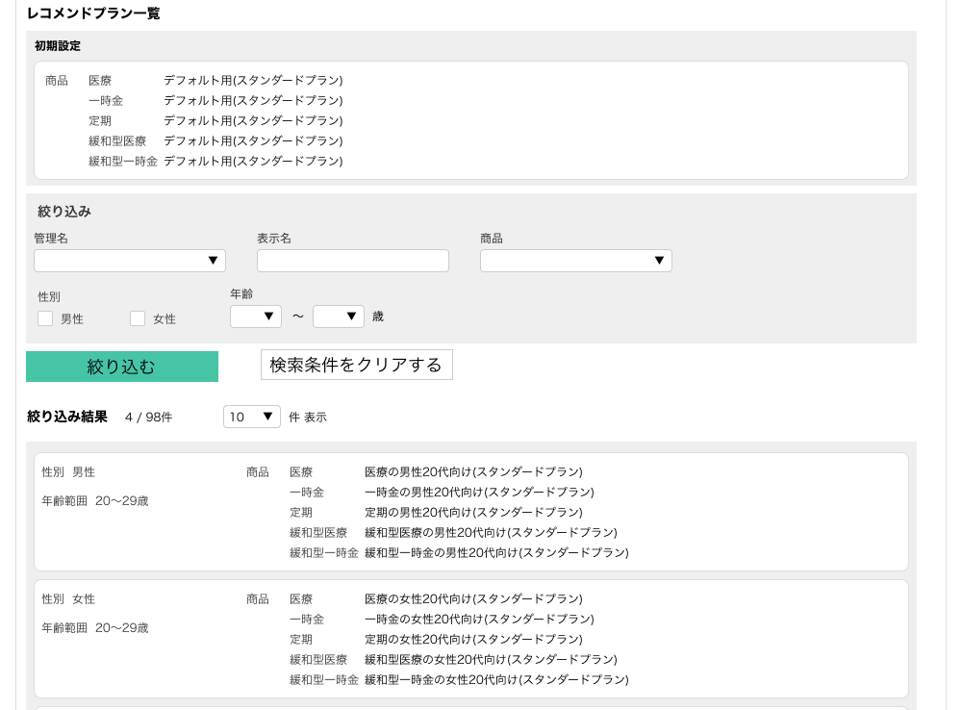
1
2

D

1
2
3
E

4
5
6

7
8

G
1
5
2
3

メッセージ一覧
メッセージ一覧 |  | システム | 画面名 | 画面ID
 |  | Webダイレクト販売 | 管理レコメンドプランアップロード画面 | G0314
No | メッセージID | メッセージ内容

1
2
3
4
5
pending
6
7
8
シートは残しておき、詳細設計時に記載
記載するものはエラーの際に出る文言を想定
9
10
11
12
13
14
15
16
17
18
19
20
21
22
23
24
25
26
27

